Exo21
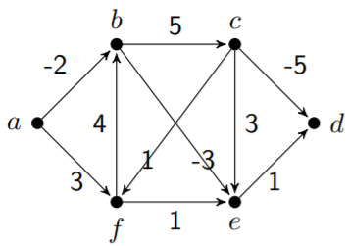
S | a | b | c | d | e | f
0 | 0 | ∞ | ∞ | ∞ | ∞ | ∞
1 | 0 | -2a | ∞ | ∞ | ∞ | 3a
2 | 0 | -2a | 3b | ∞ | -5b | 3a
3 | 0 | -2a | 3b | -4e | -5b | 3a
4 | 0 | -2a | 3b | -4e | -5b | 3a

Exo22
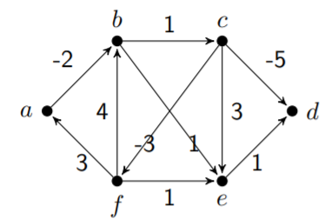
State | a | b | c | d | e | f
0 | 0 | ∞ | ∞ | ∞ | ∞ | ∞
1 | 0 | -2a
2 | 0 | -2 | -1b |  | -1b
3 | 0 | -2 | -1 | -6c | -1 | -4c
4 | -1f | -2 | -1 | -6 | -3f | -4
5 | -1 | -3a | -1 | -6 | -3 | -4
6 | -1 | -3 | -2b | -6 | -3 | -4
7 | -1 | -3 | -2 | -7c | -3 | -4
stop at step 5th cause having a negative circle

Exo23
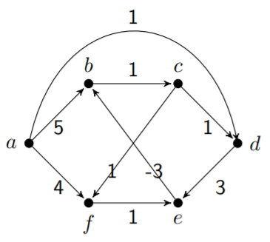

S | a | b | c | d | e | f
0 | 0
1 | 0 | 5a |  | 1a |  | 4a
2 | 0 | 5 | 6b | 1 | 4d | 4
3 | 0 | 1e | 6 | 1 | 4 | 4
4 | 0 | 1 | 2b | 1 | 4 | 4
5 | 0 | 1 | 2 | 1 | 4 | 3c
6 | 0 | 1 | 2 | 1 | 4f | 3 | STOP

Exo24
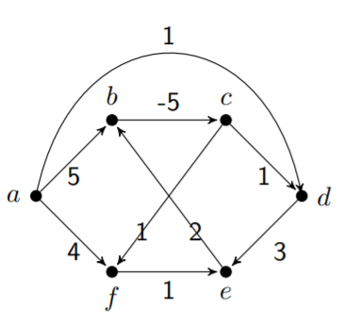

S | a | b | c | d | e | f
0 | 0
1 | 0 | 5a |  | 1a |  | 4a
2 | 0 | 5 | 0b | 1 | 4d | 4
3 | 0 | 5 | 0 | 1 | 4 | 1c
4 | 0 | 5 | 0 | 1 | 2f | 1
5 | 0 | 4e | 0 | 1 | 2 | 1
6 | 0 | 4 | -1b | 1 | 2 | 1 | STOP

Exo25
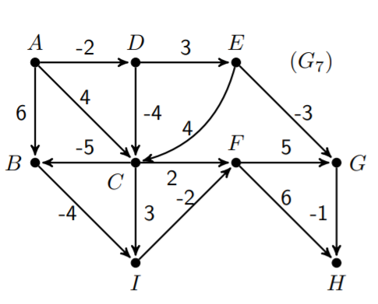
Step | A | B | C | D | E | F | G | H | I
0 | 0
1 | 0 | 6a | 4a | -2a
2 | 0 | -1c | -6d | -2 | 1d | 6c |  |  | 2b
3 | 0 | -11c | -6 | -2 | 1 | -4c | -2e | 12f | -5b
4 | 0 | -11 | -6 | -2 | 1 | -7i | -2 | -3g | -15b
5 | 0 | -11 | -6 | -2 | 1 | -17i | -2 | -3 | -15
6 | 0 | -11 | -6 | -2 | 1 | -17 | -12f | -11f | -15 | STOP
7 | 0 | -11 | -6 | -2 | 1 | -17 | -12 | -13 | -15

Exo26
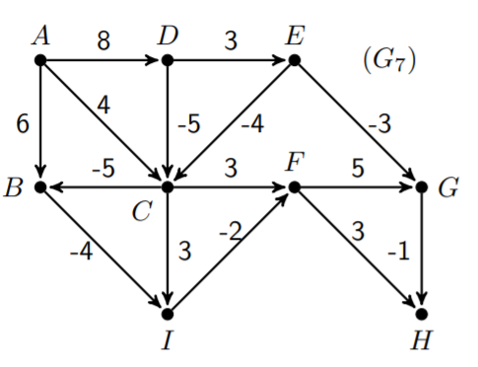
Step | A | B | C | D | E | F | G | H

Exo27
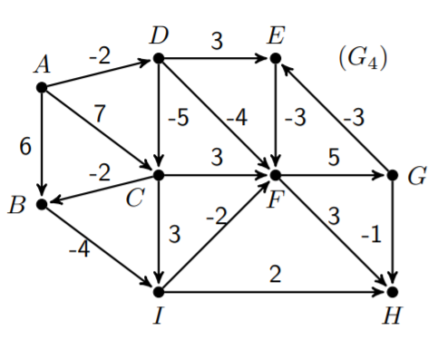
Step | A | B | C | D | E | F | G | H | I
0
1
2
3
4
5
6 | 0 | -9 | -7 | -2 | -4 | -15 | -10f | -12f | -13
7 | 0 | -9 | -7 | -2 | -13g | -15 | -10 | -12 | -13
8 | 0 | -9 | -7 | -2 | -13 | -16e | -10 | -12 | -13
9 |  |  |  |  |  |  | -11f | -13f |  | STOP

Exo28
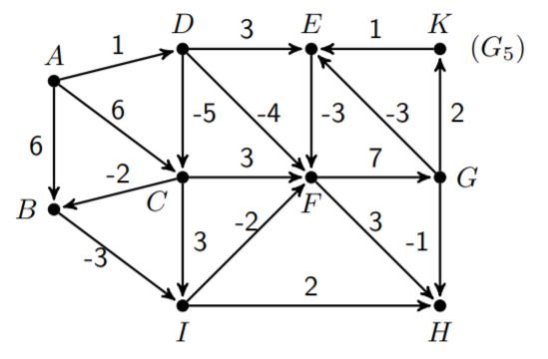
Step | A | B | C | D | E | F | G | H | I | K

7 | 0
 | 0 | -6 | -4 | 1 | -7g | -11 | -4 | -8 | -9 | -2g

Exo31
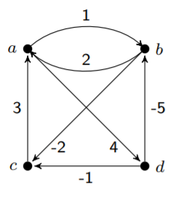
 | Giá trị |  |  |  | chỉ số dưới
L_0 | 0 | 1 | ∞ | 4 | 0 | 0 | 0 | 0
 | 2 | 0 | -2 | ∞ | 0 | 0 | 0 | 0
 | 3 | ∞ | 0 | ∞ | 0 | 0 | 0 | 0
 | ∞ | -5 | -1 | 0 | 0 | 0 | 0 | 0

L_1 | 0 | 1 | ∞ | 4 | 0 | 0 | 0 | 0
 | 2 | 0 | -2 | 6 | 0 | 0 | 0 | 1
 | 3 | 4 | 0 | 7 | 0 | 1 | 0 | 1
 | ∞ | -5 | -1 | 0 | 0 | 0 | 0 | 0

L_2

L_3

L_4

Exo32
 | Giá trị | chỉ số dưới
L_0
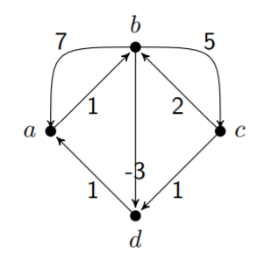

L_1

L_2

L_3

L_4

Exo33
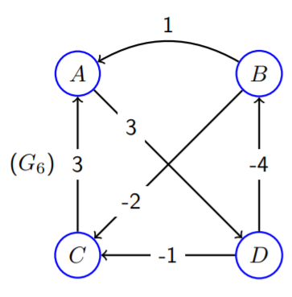
 |  |  |  | 30
 | 10

 | L4
L3 | 0 | -1 | -3 | 3 | 0 | 4 | 4 | 0
 | 1 | 0 | -2 | 4 | 0 | 0 | 0 | 1
 | 3 | 2 | 0 | 6 | 0 | 4 | 0 | 1
 | -3 | -4 | -6 | 0 | 2 | 0 | 2 | 0

Exo34
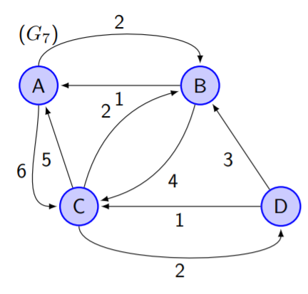

Exo35
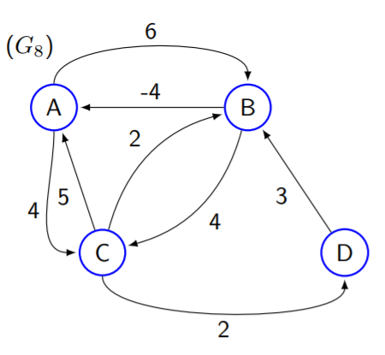

Exo36
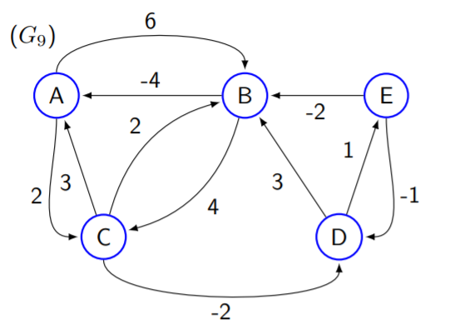

Exo41
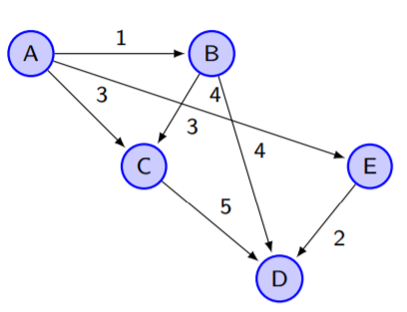
i | rank | Prec(0) | Prec(1) | Prec(2) | Prec(3)
A | 0 | - | - | - | -
B | 1 | A | - | - | -
C | 2 | A,B | B | - | -
D | 3 | B,C,E | B,C,E | C | -
E | 1 | A | - | - | -

Exo42
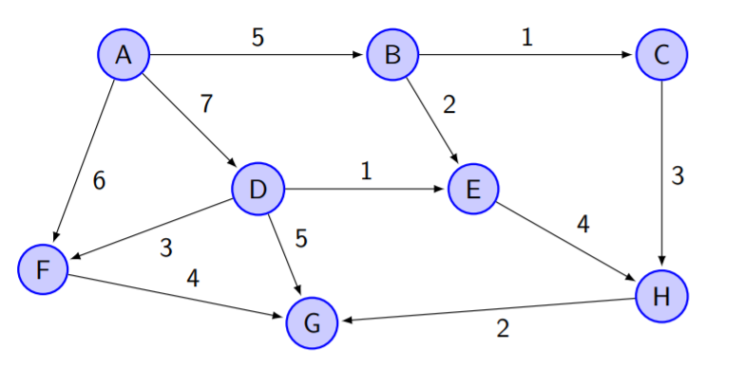
i | rank | Prec(0) | Prec(1) | Prec(2) | Prec(3) | Prec(4) | Prec(5)
A | 0 | -
B | 1 | A | -
C | 2 | B | B
D | 1 | A | -
E | 2 | B,D | BD
F | 2 | A,D | D
G | 4 | D,F,H | DFH | FH | H
H | 3 | C,E | CE | CE

